第1次
工程款支付证书
工程名称 |  | 宁强县铁锁关至胡家坝黄土岭公路改建工程JL2标段 |  |  |  |  | 建设单位 |  | 宁强县公路管理局 |  |  |  | ERP编号 |  | 10553 | 档案编号 |  | CD2018-102
合同金额 |  | 20,902,300.43 |  |  | 中标时间 | 2018.11.29 | 已提供工程资料 |  | 中标通知书、施工合同 |  |  |  | 保存地址 |  | 庐江 | 责任单位 |  | 第七大区陕西省
决算金额 |  |  |  |  | 决算时间 |  | 项目部印章 |  | 有 |  |  |  | 施工人 |  | 王林18991628888 | 区域责任人 | 孙健 | 省办负责人 | 易冬明
序号 | 经营填写 |  |  |  |  | 工程填写 | 经营填写 |  |  | 财务填写 | 经营、工程、质安填写 |  | 区域负责人 |  | 申请部门填写财务核对 |  |  | 本次支付 金额 | 剩余款项
 | 到款情况 |  |  |  |  |  | 暂列金 |  |  | 代缴税金 | 其他扣款 |  | 预留款 |  | 成本票
 | 日期 | 工程款金额 | 周转金金额 | 到款银行 | 到款账户 | 完成进度 | 比例 | 金额 | 备注 | 金额 | 金额 | 备注 | 金额 | 备注 | 供货单位 | 合同额 | 成本票额
 | 前期支付 | 7206287.93 | 212,123.38 | 中 | 175202745165 |  | 1% | 72,063.00 | 进度款1% | 136,415.00 | 500.00 | 外经证费用 | 31,490.00 | 暂扣企税 | 前期支付 |  |  | 7,177,936.42
1 | 2019-09-20 |  | 114,880.00 | 徽行 | 1020 5010 2100 0416 507
 | 2019-09-20 |  |  | 工行汉中广场支行 | 2606 0540 2920 0014 333 |  |  |  |  |  |  |  |  |  | 中国石化销售股份有限公司陕西汉中石油分公司（柴油） |  |  | 114,880.00
2 | 2019-09-23 |  | 114,880.00 | 徽行 | 1020 5010 2100 0416 507
 | 2019-09-23 |  |  | 工行宁强县支行 | 2606 0527 1920 0067 157 |  |  |  |  |  |  |  |  |  | 陕西省宁强县金盛石油化工有限公司（柴油） |  |  | 114,880.00
3 | 2019-09-24 |  | 74,398.00
 | 2019-09-24 |  |  | 建行汉中分行营业部 | 6100 1650 0150 5251 1861 |  |  |  |  |  |  |  |  |  | 汉中市钢友工贸有限公司（钢筋） |  |  | 74,398.00
4 | 2019-10-08 |  | 112,000.00 | 徽行 | 1020 5010 2100 0416 507
 | 2019-10-08 |  |  | 工行宁强县支行 | 2606 0527 1920 0067 157 |  |  |  |  |  |  |  |  |  | 陕西省宁强县金盛石油化工有限公司（柴油） |  |  | 112,000.00
5 | 2019-10-31 |  | 201,000.00 | 徽行 | 1020 5010 2100 0416 507
 | 2019-10-31 |  |  | 工行宁强县支行 | 2606 0527 1920 0067 157 |  |  |  |  |  |  |  |  |  | 陕西省宁强县金盛石油化工有限公司（柴油） |  |  | 201,000.00
6 | 2019-11-12 | 1000000 |  | 中 | 175202745165 |  | 1% | 136,960.00 | 剩余款项1% | 59,219.00 |  |  | -31,490.00
 | 2019-11-13 |  |  | 勉县农村信用合作联黄沙信用社 | 2706 0510 0120 1000 0078 15 |  |  |  |  |  |  |  |  |  | 勉县新鸿森商贸有限公司（水泥） |  |  | 500,000.00
7 | 2019-11-14 |  |  | 工行汉中中山街支行 | 2606 0502 0924 5100 194 |  |  |  |  |  |  |  |  |  | 汉中市蓝盾爆破工程有限公司（爆破施工） |  |  | 15,316.00
 | 2019-11-14 |  |  | 农行陕西汉中西环路支行 | 2660 5501 0400 06724 |  |  |  |  |  |  |  |  |  | 汉中中瑞民用爆炸物品有限责任公司（炸药） |  |  | 34,909.60
 | 2019-11-14 |  |  | 工行宁强县支行 | 2606 0527 1920 0067 157 |  |  |  |  |  |  |  |  |  | 陕西省宁强县金盛石油化工有限公司（柴油） |  |  | 107,200.00
8 | 2019-11-18 |  | -176422.50 | 农行宁强县羌州路分理处 | 6228 4529 1600 6798 566 |  |  |  |  |  | 1,469.50 | 扣除10月份巡查费用1469.5元
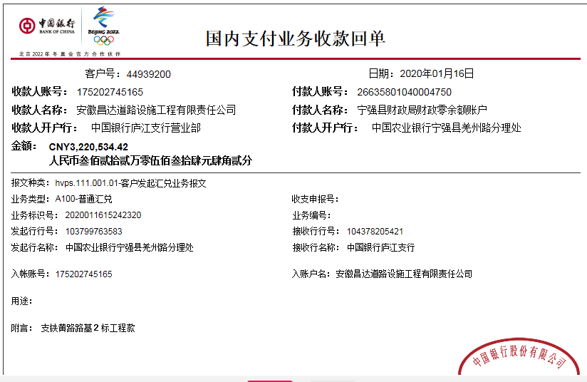
9 | 2019-12-09 | 1341194.91 |  | 中 | 175202745165 |  |  |  | 已扣完 | 无税费
 | 2019-12-09 |  |  | 宁强县农村信用合作联社 | 2706 0620 0120 1000 009723 |  |  |  |  |  | 100.00 | 手续费 |  |  | 宁强县宁东工机械有限公司（劳务） |  |  | 600,000.00
 | 2019-12-09 |  |  | 宁强县农村信用合作联社胡家坝分社 | 2706 0620 0120 1000 004985 |  |  |  |  |  | 100.00 |  |  |  | 宁强县亨达采石场（石子） |  |  | 400,000.00
10 | 2019-12-13 |  |  | 建行汉中分行营业部 | 6100 1650 0150 5251 1861 |  |  |  |  |  | 50.00 | 手续费 |  |  | 汉中市钢友工贸有限公司（钢筋） |  |  | 96,236.00
 | 2019-12-13 |  |  | 工商银行宁强县支行 | 2606 0527 1920 0067 157 |  |  |  |  |  | 100.00 |  |  |  | 陕西省宁强县金盛石油化工有限公司（柴油） |  |  | 110,400.00
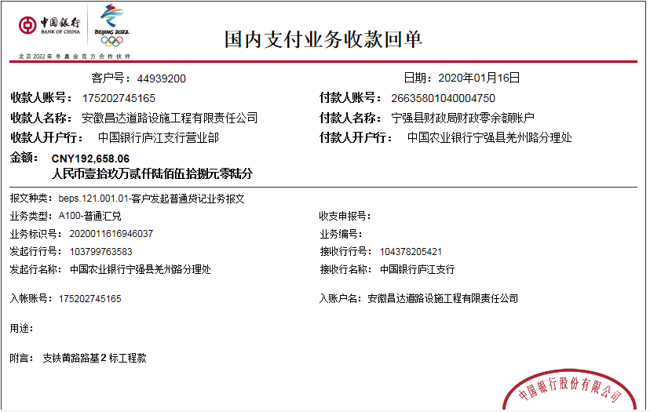
11 | 2019-12-31 |  |  | 工商银行宁强县支行 | 2606 0527 1920 0067 157 |  |  |  |  |  | 100.00 | 手续费 |  |  | 陕西省宁强县金盛石油化工有限公司（柴油） |  |  | 134,100.00
12 | 2020-01-16 | 3413192.48 |  | 中 | 175202745165 |  |  |  |  | 120,947.00 | 6,300.00 | 项目部章月租费 | 40,462.00 | 暂扣企税
 | 2020-01-16 |  |  | 宁强县农村信阳合作联社 | 2706 0601 0120 1000 0565 27 |  |  |  |  |  | 100.00 | 手续费 |  |  | 陕西鼎维实业有限公司（机械） |  |  | 800,000.00
 | 2020-01-16 |  |  | 宁强县农村信用合作联社胡家坝分社 | 2706 0620 0120 1000 009723 |  |  |  |  |  | 200.00 |  |  |  | 宁强县宁东磊工程机械有限公司（劳务） |  |  | 1,000,000.00
 | 2020-01-16 |  |  | 宁强县农村信用合作联社胡家坝分社 | 6230 2706 0000 3966 717 |  |  |  |  |  | 100.00 |  |  |  | 宋涛（运输） |  |  | 500,000.00
 | 2020-01-17 |  |  | 宁强县农村信用合作联社胡家坝分社 | 2706 0620 0120 1000 004985 |  |  |  |  |  | 100.00 |  |  |  | 宁强县亨达采石场（石子） |  |  | 944,992.00
11 | 2020-04-01 |  | 168100.00 | 徽行 | 1020 5010 2100 0416 507
 | 2020-04-01 |  |  | 工商银行宁强县支行 | 2606 0527 1920 0067 157 |  |  |  |  |  | 100.00 | 手续费 |  |  | 陕西省宁强县金盛石油化工有限公司（柴油） |  |  | 168,000.00

合计 |  | 12960675.32 | 820958.88 |  |  |  |  | 209,023.00 |  | 316,581.00 | 9,319.50 |  | 40,462.00 |  |  |  |  | 13,206,248.02 | 0.68
本次结算 支付明细 |  | 应支付金额 |  |  | 168,000.00 |  |  |  |  |  | 本次支付金额 |  |  | 小写 | 168,000.00
 |  | 已支付金额 |  |  | 0.00 |  |  |  |  |  |  |  |  | 大写 | 壹拾陆万捌仟元整

第2次
工程款支付证书
工程名称 |  | 宁强县铁锁关至胡家坝黄土岭公路改建工程JL2标段 |  |  |  |  | 建设单位 |  | 宁强县公路管理局 |  |  |  | ERP编号 |  | 10553 | 档案编号 |  | CD2018-102
合同金额 |  | 20,902,300.43 |  |  | 中标时间 | 2018.11.29 | 已提供工程资料 |  | 中标通知书、施工合同 |  |  |  | 保存地址 |  | 庐江 | 责任单位 |  | 第七大区陕西省
决算金额 |  |  |  |  | 决算时间 |  | 项目部印章 |  | 有 |  |  |  | 施工人 |  | 王林18991628888 | 区域责任人 | 孙健 | 省办负责人 | 易冬明
序号 | 经营填写 |  |  |  |  | 工程填写 | 经营填写 |  |  | 财务填写 | 经营、工程、质安填写 |  | 区域负责人 |  | 申请部门填写财务核对 |  |  | 本次支付 金额 | 剩余款项
 | 到款情况 |  |  |  |  |  | 暂列金 |  |  | 代缴税金 | 其他扣款 |  | 预留款 |  | 成本票
 | 日期 | 工程款金额 | 周转金金额 | 到款银行 | 到款账户 | 完成进度 | 比例 | 金额 | 备注 | 金额 | 金额 | 备注 | 金额 | 备注 | 供货单位 | 合同额 | 成本票额
 | 前期支付 | 7206287.93 | 212,123.38 | 中 | 175202745165 |  | 1% | 72,063.00 | 进度款1% | 136,415.00 | 500.00 | 外经证费用 | 31,490.00 | 暂扣企税 | 前期支付 |  |  | 7,177,936.42
1 | 2019-09-20 |  | 114,880.00 | 徽行 | 1020 5010 2100 0416 507
 | 2019-09-20 |  |  | 工行汉中广场支行 | 2606 0540 2920 0014 333 |  |  |  |  |  |  |  |  |  | 中国石化销售股份有限公司陕西汉中石油分公司（柴油） |  |  | 114,880.00
2 | 2019-09-23 |  | 114,880.00 | 徽行 | 1020 5010 2100 0416 507
 | 2019-09-23 |  |  | 工行宁强县支行 | 2606 0527 1920 0067 157 |  |  |  |  |  |  |  |  |  | 陕西省宁强县金盛石油化工有限公司（柴油） |  |  | 114,880.00
3 | 2019-09-24 |  | 74,398.00
 | 2019-09-24 |  |  | 建行汉中分行营业部 | 6100 1650 0150 5251 1861 |  |  |  |  |  |  |  |  |  | 汉中市钢友工贸有限公司（钢筋） |  |  | 74,398.00
4 | 2019-10-08 |  | 112,000.00 | 徽行 | 1020 5010 2100 0416 507
 | 2019-10-08 |  |  | 工行宁强县支行 | 2606 0527 1920 0067 157 |  |  |  |  |  |  |  |  |  | 陕西省宁强县金盛石油化工有限公司（柴油） |  |  | 112,000.00
5 | 2019-10-31 |  | 201,000.00 | 徽行 | 1020 5010 2100 0416 507
 | 2019-10-31 |  |  | 工行宁强县支行 | 2606 0527 1920 0067 157 |  |  |  |  |  |  |  |  |  | 陕西省宁强县金盛石油化工有限公司（柴油） |  |  | 201,000.00
6 | 2019-11-12 | 1000000 |  | 中 | 175202745165 |  | 1% | 136,960.00 | 剩余款项1% | 59,219.00 |  |  | -31,490.00
 | 2019-11-13 |  |  | 勉县农村信用合作联黄沙信用社 | 2706 0510 0120 1000 0078 15 |  |  |  |  |  |  |  |  |  | 勉县新鸿森商贸有限公司（水泥） |  |  | 500,000.00
7 | 2019-11-14 |  |  | 工行汉中中山街支行 | 2606 0502 0924 5100 194 |  |  |  |  |  |  |  |  |  | 汉中市蓝盾爆破工程有限公司（爆破施工） |  |  | 15,316.00
 | 2019-11-14 |  |  | 农行陕西汉中西环路支行 | 2660 5501 0400 06724 |  |  |  |  |  |  |  |  |  | 汉中中瑞民用爆炸物品有限责任公司（炸药） |  |  | 34,909.60
 | 2019-11-14 |  |  | 工行宁强县支行 | 2606 0527 1920 0067 157 |  |  |  |  |  |  |  |  |  | 陕西省宁强县金盛石油化工有限公司（柴油） |  |  | 107,200.00
8 | 2019-11-18 |  | -176422.50 | 农行宁强县羌州路分理处 | 6228 4529 1600 6798 566 |  |  |  |  |  | 1,469.50 | 扣除10月份巡查费用1469.5元
9 | 2019-12-09 | 1341194.91 |  | 中 | 175202745165 |  |  |  | 已扣完 | 无税费
 | 2019-12-09 |  |  | 宁强县农村信用合作联社 | 2706 0620 0120 1000 009723 |  |  |  |  |  | 100.00 | 手续费 |  |  | 宁强县宁东工机械有限公司（劳务） |  |  | 600,000.00
 | 2019-12-09 |  |  | 宁强县农村信用合作联社胡家坝分社 | 2706 0620 0120 1000 004985 |  |  |  |  |  | 100.00 |  |  |  | 宁强县亨达采石场（石子） |  |  | 400,000.00
10 | 2019-12-13 |  |  | 建行汉中分行营业部 | 6100 1650 0150 5251 1861 |  |  |  |  |  | 50.00 | 手续费 |  |  | 汉中市钢友工贸有限公司（钢筋） |  |  | 96,236.00
 | 2019-12-13 |  |  | 工商银行宁强县支行 | 2606 0527 1920 0067 157 |  |  |  |  |  | 100.00 |  |  |  | 陕西省宁强县金盛石油化工有限公司（柴油） |  |  | 110,400.00
11 | 2019-12-31 |  |  | 工商银行宁强县支行 | 2606 0527 1920 0067 157 |  |  |  |  |  | 100.00 | 手续费 |  |  | 陕西省宁强县金盛石油化工有限公司（柴油） |  |  | 134,100.00
12 | 2020-01-16 | 3413192.48 |  | 中 | 175202745165 |  |  |  |  | 120,947.00 | 6,300.00 | 项目部章月租费 | 40,462.00 | 暂扣企税
 | 2020-01-16 |  |  | 宁强县农村信阳合作联社 | 2706 0601 0120 1000 0565 27 |  |  |  |  |  | 100.00 | 手续费 |  |  | 陕西鼎维实业有限公司（机械） |  |  | 800,000.00
 | 2020-01-16 |  |  | 宁强县农村信用合作联社胡家坝分社 | 2706 0620 0120 1000 009723 |  |  |  |  |  | 200.00 |  |  |  | 宁强县宁东磊工程机械有限公司（劳务） |  |  | 1,000,000.00
 | 2020-01-16 |  |  | 宁强县农村信用合作联社胡家坝分社 | 6230 2706 0000 3966 717 |  |  |  |  |  | 100.00 |  |  |  | 宋涛（运输） |  |  | 500,000.00
 | 2020-01-17 |  |  | 宁强县农村信用合作联社胡家坝分社 | 2706 0620 0120 1000 004985 |  |  |  |  |  | 100.00 |  |  |  | 宁强县亨达采石场（石子） |  |  | 944,992.00
11 | 2020-04-01 |  | 168100.00 | 徽行 | 1020 5010 2100 0416 507
 | 2020-04-01 |  |  | 工商银行宁强县支行 | 2606 0527 1920 0067 157 |  |  |  |  |  | 100.00 | 手续费 |  |  | 陕西省宁强县金盛石油化工有限公司（柴油） |  |  | 168,000.00
12 | 2021-01-29 | 2416498.44 |  | 中 | 175202745165 |  |  |  | 已扣完 | 205,806.54 |  |  | 256,277.15 | 暂扣企税
 | 2021-01-29 |  |  | 宁强县农村信阳合作联社胡家坝分社 | 2706 0620 0120 1000 004985 |  |  |  |  |  | 100.00 | 手续费 |  |  | 宁强县亨达采石场（石子） |  |  | 300,000.00
 | 2021-01-29 |  |  | 宁强县农村信阳合作联社胡家坝分社 | 2706 0620 0120 1000 009723 |  |  |  |  |  | 200.00 |  |  |  | 宁强县宁东磊工程机械有限公司（劳务） |  |  | 1,650,000.00
13 | 2021-02-04 |  |  |  |  |  |  |  |  |  |  |  | -256,277.15
 |  |  |  | 宁强县农村信用合作联社营业部 | 2706 0601 0120 1000 0565 27 |  |  |  |  |  | 100.00 | 手续费 |  |  | 陕西鼎维实业有限公司（机械） |  |  | 260,000.00

14 | 2021-05-26 | 2000000

合计 |  | 17377173.76 | 820958.88 |  |  |  |  | 209,023.00 |  | 522,387.54 | 9,719.50 |  | 40,462.00 |  |  |  |  | 15,416,248.02 | 2,000,292.58
本次结算 支付明细 |  | 应支付金额 |  |  | 260,000.00 |  |  |  |  |  | 本次支付金额 |  |  | 小写 | 260,000.00
 |  | 已支付金额 |  |  | 0.00 |  |  |  |  |  |  |  |  | 大写 | 贰拾陆万元整
